Hoja1
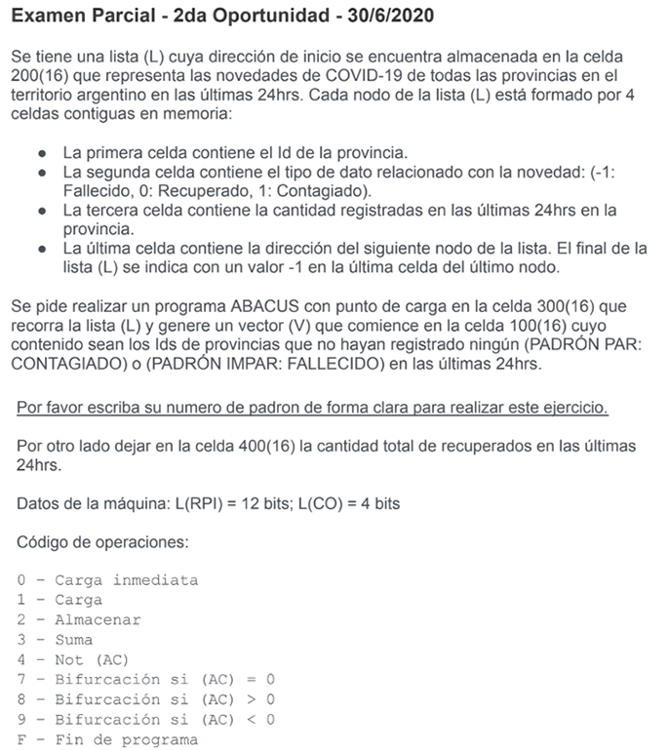

Padrón de Fantasía Usado: 123456 -> Par

Estrategia:
1- Reservar celdas auxiliares: 1000, 0001, 0002, 0003, ID provincia
2- Cargar inmediatamente 0000 en AC
3- Almacenar 0000 en 400
4- Acceder a primera celda (provincia)
5- Guardar contenido en celda auxiliar
6- Avanzar a segunda celda (novedad)
7- Si novedad es contagiado (AC>0), bifurcar
8- Si novedad es recuperado, bifurcar
Para Contagiado:
9- Avanzar de nodo
10- Si dato del nodo < 0 || >0, bifurcar a avanzar de nodo
11- En otro caso, agregar al vector
12- Avanzar de nodo
13- Volver a 4-
Para Recuperado:
14- Avanzar de nodo
15- Sumar en 400
16- Avanzar de celda
17- Volver a 4-

Dir. De Memoria | Contenido | Comentarios
100 | EAEA | Inicio vector
…
200 | EAEA | Inicio Lista
…
250 | 1000 | Auxiliar Carga
251 | 0001 | Auxiliar 1
252 | 0002 | Auxiliar 2
253 | 0003 | Auxiliar 3
254 | EAEA | ID Provincia Actual
…
300 | 0000 | (AC)=0000[16]
301 | 2400 | (400)=0000[16]
302 | 1200 | (AC) puntero a primero
303 | 3250 | Instrucción carga contenido puntero
304 | 2305 | Cargamos inst. en 305
305 | EAEA | Se carga contenido
306 | 2254 | Guardamos en celda aux.
307 | 1305 | Cargamos instruc. carga
308 | 3251 | Le sumamos 1 para avanzar
309 | 230A | Almacenamos en 30A
30A | EAEA | Se ejecuta carga
30B | 830E | Si AC > 0, bifurcar
30C | 7321 | Si AC==0 (Recup.), bifurcar
30D | 9319 | Si es fallecido, vamos a la sig. Provincia
30E | 1305 | Cargamos instruc. carga
30F | 3252 | Le sumamos 2 para avanzar
310 | 2311 | Almacenamos en 311
311 | EAEA | Se ejecuta carga
312 | 8319 | Si contagiados > 0, avanzamos
313 | 9319 | Si contagiados < 0, avanzamos
314 | 1254 | Cargamos ID provincia
315 | 2100 | Almacenamos en vector
316 | 1315 | Cargamos instrucción carga vector
317 | 3251 | Le sumamos 1
318 | 2315 | La guardamos en 315 para la siguiente vuelta
319 | 1305 | Cargamos inst. carga
31A | 3253 | Le sumamos 3 para avanzar
31B | 231C | Almacenamos en 31C
31C | EAEA | Se ejecuta carga
31D | 2200 | Guardamos en inicio de lista
31E | 7302 | Si AC == 0, volvemos a 302
31F | 8302 | Si AC > 0, volvemos a 302
320 | 9329 | Si AC < 0, fin
321 | 1305 | Cargamos instruc. carga
322 | 3252 | Le sumamos 2 para avanzar
323 | 2324 | Almacenamos en 324
324 | EAEA | Se ejecuta carga
325 | 3400 | Se suma a los recuperados anteriores
326 | 2400 | Se guarda de nuevo en 400
327 | 0000 | (AC)=0000[16]
328 | 7319 | Bifurcamos incondicionalmente a avanzar
329 | FEEE | Fin de Programa

